Biyokimya
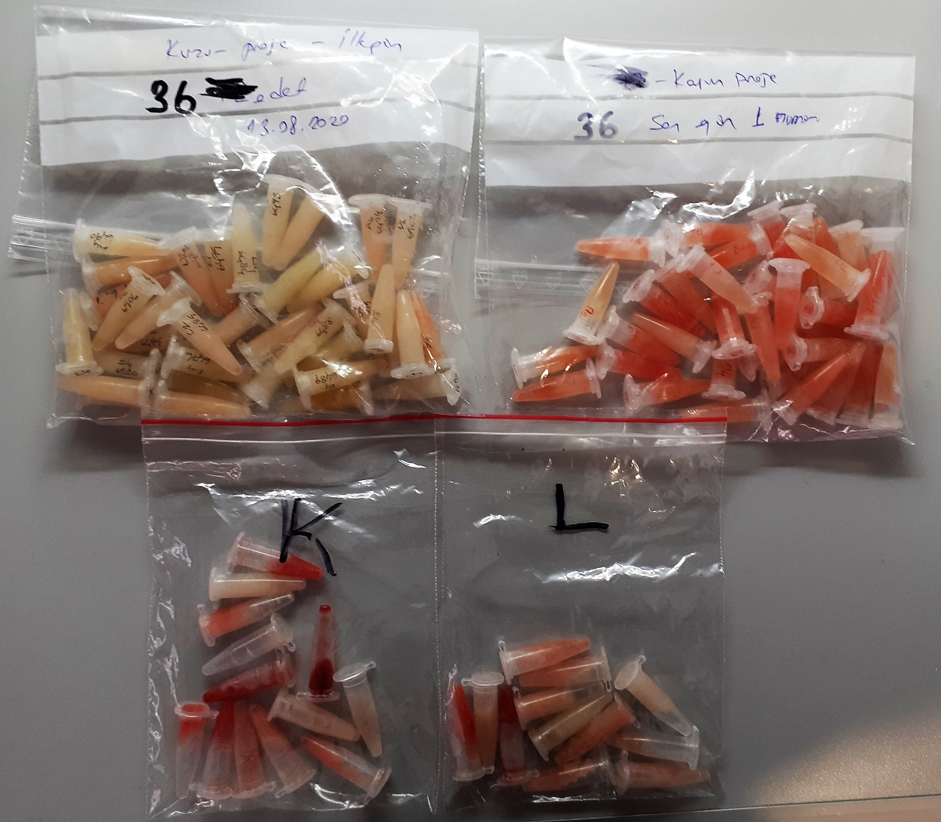
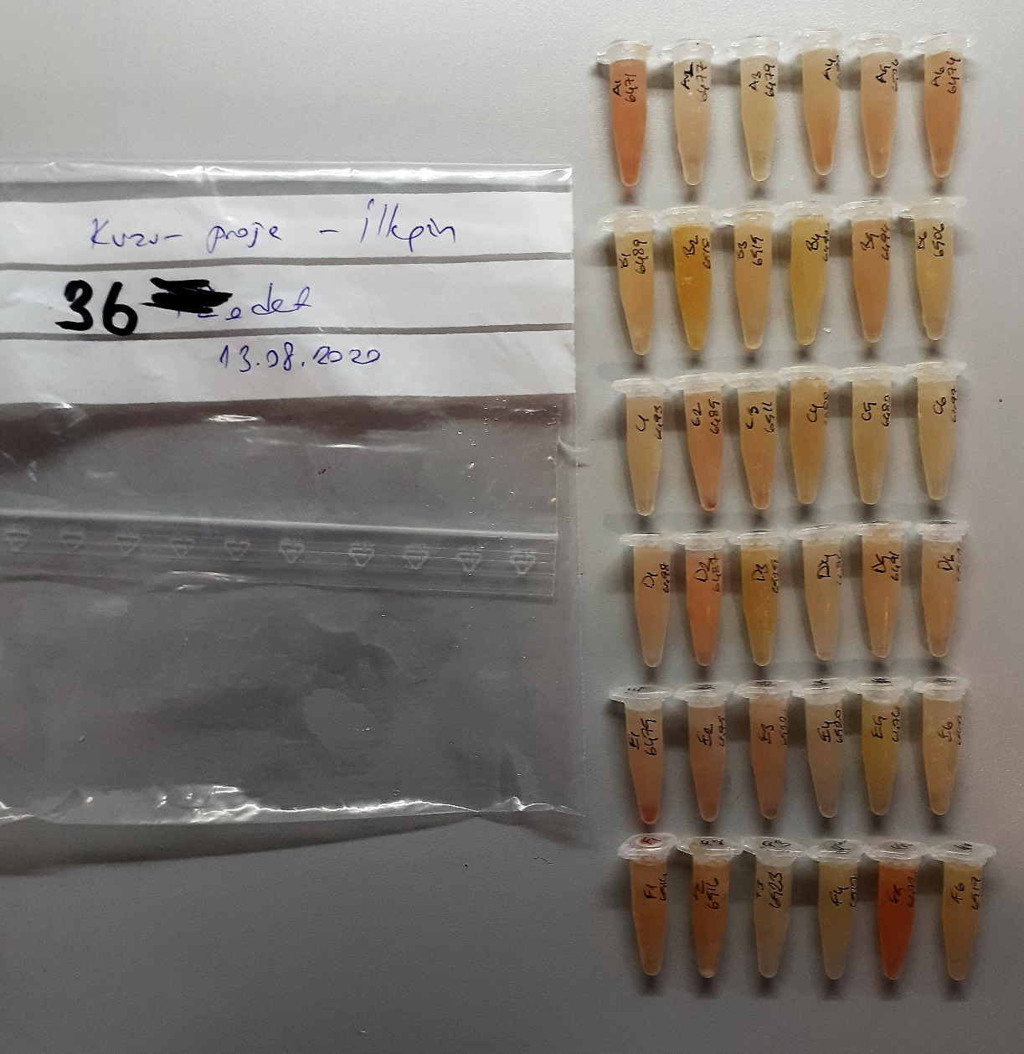
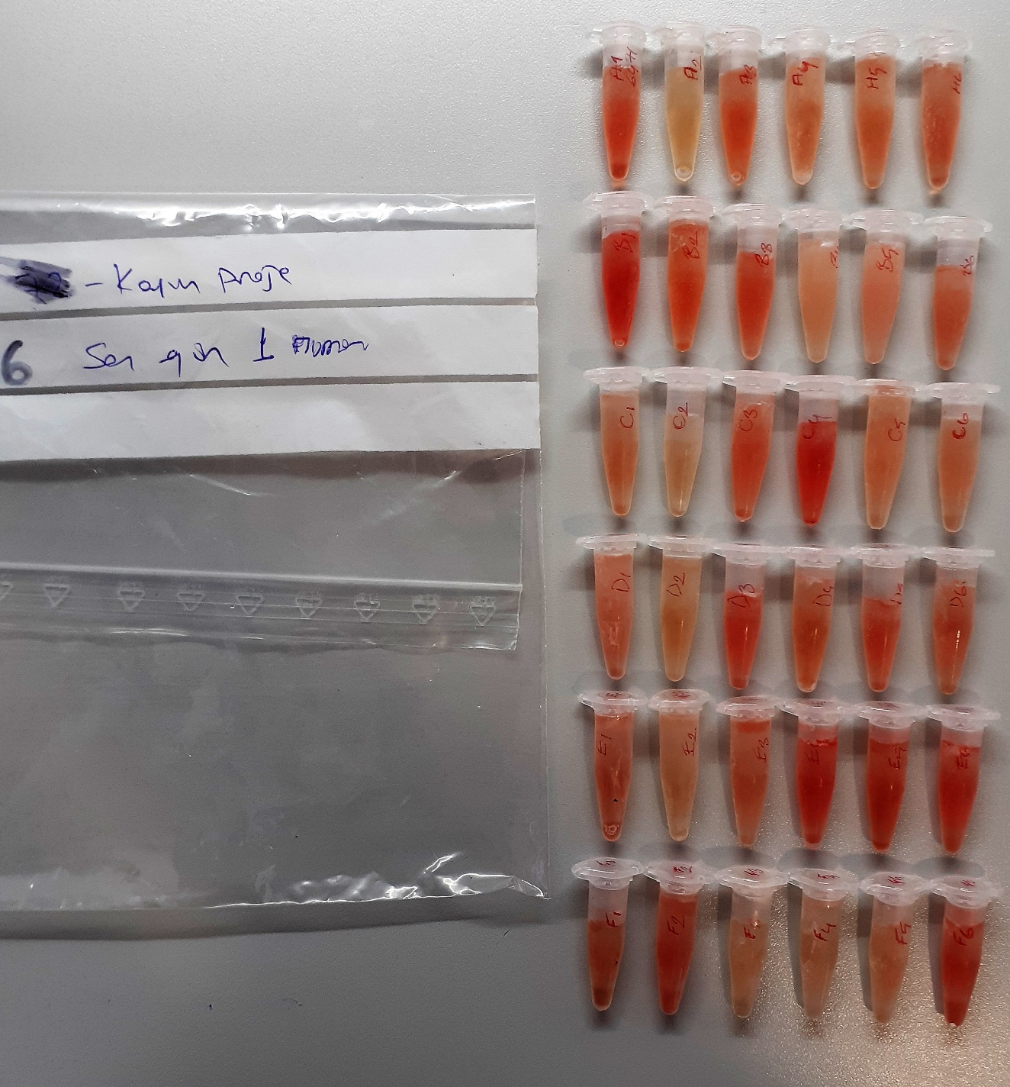
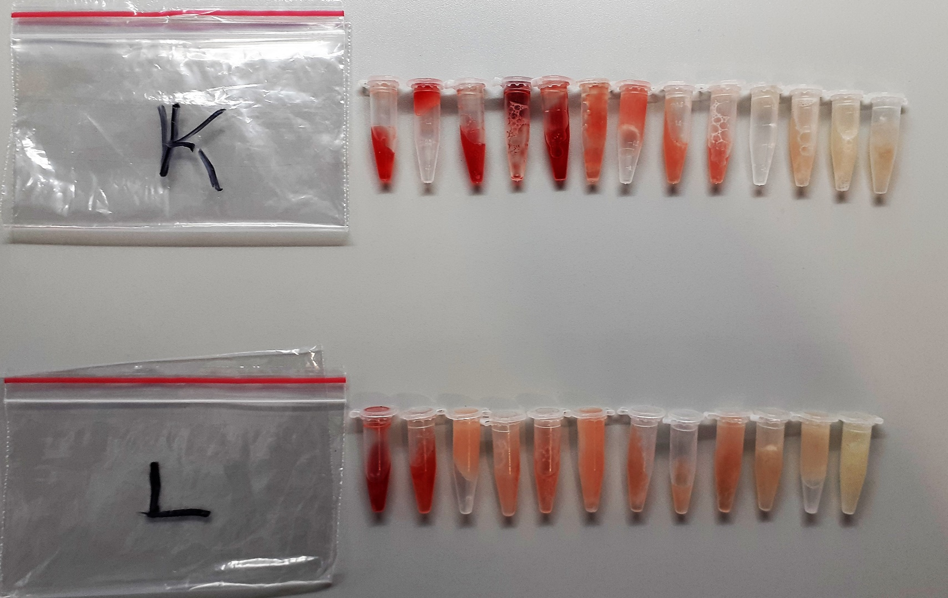
Numune Adı | BUN (mg/dl) | AST (U/L) | ALT (U/L) | GGT (U/l) | ALB (g/dl) | TP (g/dl) | CREA (mg/L) | NOT
İlk Gün-A1 | 22.75 | 76 | 22 | 60 | 3.09 | 6.87 | 1.06 | hemolizli | Kullanılan cihaz: Mindray marka BS400 model tam otomatik biyokimya cihazı
İlk Gün-A2 | 16.35 | 168 | 56 | 78 | 2.99 | 7.2 | 1.08 |  | BUN: Blood Urea Nitrogen
İlk Gün-A3 | 13.27 | 118 | 14 | 67 | 2.94 | 6.85 | 1.01 |  | AST: Aspartat Aminotransferaz
İlk Gün-A4 | 22.61 | 117 | 17 | 66 | 2.76 | 7.06 | 1.15 |  | ALT: Alanin Aminotransferaz
İlk Gün-A5 | 14.76 | 111 | 30 | 64 | 2.64 | 6.21 | 1.15 |  | GGT: Gamma GT
İlk Gün-A6 | 16.21 | 108 | 16 | 68 | 2.77 | 7.47 | 1.16 |  | ALB: Albumin
İlk Gün-B1 | 21.26 | 98 | 16 | 53 | 3.03 | 7.37 | 1.01 |  | TP: Total Protein
İlk Gün-B2 | 21.12 | 82 | 22 | 69 | 3.04 | 6.59 | 1.09 |  | CREA: Creatinine
İlk Gün-B3 | 22.24 | 111 | 56 | 54 | 2.83 | 6.54 | 0.95
İlk Gün-B4 | 19.2 | 136 | 17 | 102 | 3.47 | 8.75 | 1.14
İlk Gün-B5 | 20.04 | 115 | 14 | 66 | 3.13 | 7.63 | 0.97
İlk Gün-B6 | 18.41 | 87 | 19 | 49 | 2.89 | 6.16 | 1.04
İlk Gün-C1 | 19.67 | 95 | 14 | 68 | 3.15 | 8.05 | 1.05
İlk Gün-C2 | 17.66 | 141 | 22 | 98 | 2.94 | 7.51 | 0.9
İlk Gün-C3 | 22.33 | 90 | 21 | 50 | 3.08 | 6.76 | 0.98
İlk Gün-C4 | 24.53 | 105 | 17 | 72 | 3.08 | 7.51 | 1.29
İlk Gün-C5 | 21.86 | 92 | 16 | 83 | 3.11 | 7.91 | 1.44
İlk Gün-C6 | 29.39 | 121 | 19 | 96 | 3.86 | 9.51 | 1.46
İlk Gün-D1 | 16.96 | 114 | 18 | 92 | 3.15 | 7.67 | 1.15
İlk Gün-D2 | 22.89 | 101 | 17 | 94 | 3.47 | 8.04 | 1.22
İlk Gün-D3 | 19.71 | 155 | 14 | 97 | 3.19 | 8.16 | 1.49
İlk Gün-D4 | 14.71 | 114 | 27 | 103 | 3.17 | 7.69 | 1.2
İlk Gün-D5 | 28.13 | 120 | 24 | 94 | 3.46 | 8.76 | 1.12
İlk Gün-D6 | 22.33 | 120 | 26 | 73 | 3.22 | 7.46 | 1.13
İlk Gün-E1 | 17.94 | 107 | 15 | 69 | 3.35 | 8.23 | 1.26
İlk Gün-E2 | 23.22 | 93 | 16 | 90 | 3.28 | 8.04 | 1.21
İlk Gün-E3 | 22.99 | 136 | 33 | 83 | 3.26 | 8.34 | 1.26
İlk Gün-E4 | 21.26 | 92 | 15 | 109 | 3.44 | 8.13 | 1.21
İlk Gün-E5 | 14.34 | 100 | 11 | 97 | 3.18 | 7.85 | 0.95
İlk Gün-E6 | 24.06 | 114 | 21 | 78 | 3.57 | 8.53 | 1.11
İlk Gün-F1 | 27.14 | 1533 | 18 | 119 | 3.72 | 9.06 | 1.11
İlk Gün-F2 | 20.32 | 123 | 17 | 83 | 3.14 | 6.88 | 1.2
İlk Gün-F3 | 37.05 | 136 | 23 | 143 | 4.34 | 10.95 | 1.4
İlk Gün-F4 | 27.89 | 124 | 20 | 106 | 4.1 | 11.9 | 1.39
İlk Gün-F5 | 24.2 | 155 | 25 | 103 | 3.23 | 8.53 | 1.17 | hemolizli
İlk Gün-F6 | 19.95 | 134 | 18 | 111 | 3.38 | 8.24 | 1.35
Son Gün-A1 | 39.81 | 182 | 24 | 155 | 3.99 | 8.98 | 1.18 | hemolizli
Son Gün-A2 | 31.58 | 525 | 143 | 60 | 3.62 | 8.28 | 1.36
Son Gün-A3 | 30.23 | 450 | 23 | 160 | 3.65 | 8.24 | 1.18 | hemolizli
Son Gün-A4 | 40 | 408 | 23 | 139 | 3.52 | 8.58 | 1.17 | hemolizli
Son Gün-A5 | 34.57 | 162 | 21 | 108 | 3.75 | 8.81 | 1.28 | hemolizli
Son Gün-A6 | 29.34 | 155 | 17 | 124 | 3.65 | 9.02 | 1.38 | hemolizli
Son Gün-B1 | 30.6 | 132 | 60 | 84 | 3.67 | 9.2 | 1.03 | hemolizli
Son Gün-B2 | 23.41 | 112 | 25 | 77 | 3.62 | 7.99 | 0.89 | hemolizli
Son Gün-B3 | 26.63 | 128 | 22 | 48 | 3.58 | 8.32 | 1.32 | hemolizli
Son Gün-B4 | 27.1 | 171 | 20 | 117 | 3.68 | 8.49 | 1.37 | hemolizli
Son Gün-B5 | 35.18 | 225 | 26 | 56 | 3.75 | 9 | 1.33 | hemolizli
Son Gün-B6 | 43.64 | 171 | 20 | 68 | 3.96 | 9.28 | 1.44 | hemolizli
Son Gün-C1 | 26.82 | 293 | 23 | 118 | 4.19 | 10.25 | 1.44 | hemolizli
Son Gün-C2 | 27.24 | 272 | 25 | 106 | 3.94 | 9.18 | 1.13
Son Gün-C3 | 38.73 | 130 | 22 | 52 | 3.84 | 9.11 | 1.22 | hemolizli
Son Gün-C4 | 35.09 | 227 | 24 | 149 | 3.9 | 9.32 | 1.45 | hemolizli
Son Gün-C5 | 62.61 | 235 | 36 | 178 | 4.78 | 12.2 | 1.84 | hemolizli
Son Gün-C6 | 38.97 | 170 | 22 | 101 | 3.71 | 8.38 | 1.3 | hemolizli
Son Gün-D1 | 16.63 | 229 | 18 | 129 | 3.53 | 8.19 | 1.31 | hemolizli
Son Gün-D2 | 29.76 | 145 | 25 | 136 | 4.43 | 11.03 | 0.61 | hemolizli
Son Gün-D3 | 23.69 | 118 | 19 | 84 | 3.33 | 7.88 | 1.25 | hemolizli
Son Gün-D4 | 19.34 | 204 | 25 | 105 | 3.81 | 9.29 | 1.32 | hemolizli
Son Gün-D5 | 25.46 | 170 | 16 | 82 | 3.21 | 7.21 | 1.31 | hemolizli
Son Gün-D6 | 34.43 | 138 | 17 | 72 | 3.37 | 8.09 | 1.4 | hemolizli
Son Gün-E1 | 42.75 | 186 | 20 | 93 | 4.16 | 10.04 | 0.88 | hemolizli
Son Gün-E2 | 37.99 | 136 | 19 | 118 | 3.69 | 8.48 | 0.81
Son Gün-E3 | 33.55 | 175 | 24 | 95 | 4.15 | 9.66 | 1.2 | hemolizli
Son Gün-E4 | 25.74 | 126 | 15 | 96 | 3.36 | 6.96 | 0.88 | hemolizli
Son Gün-E5 | 19.11 | 117 | 11 | 88 | 3.62 | 8.49 | 0.98 | hemolizli
Son Gün-E6 | 26.26 | 175 | 22 | 55 | 3.21 | 6.93 | 1.33 | hemolizli
Son Gün-F1 | 38.83 | 248 | 25 | 115 | 3.87 | 9.27 | 1.11 | hemolizli
Son Gün-F2 | 33.64 | 261 | 20 | 181 | 3.47 | 7.34 | 1.25 | hemolizli
Son Gün-F3 | 26.21 | 239 | 17 | 142 | 3.58 | 7.62 | 1.17 | hemolizli
Son Gün-F4 | 60.28 | 178 | 21 | 143 | 4.42 | 11.17 | 1.48 | hemolizli
Son Gün-F5 | 47.75 | 145 | 23 | 121 | 2.1 | 10.05 | 1.29 | hemolizli
Son Gün-F6 | 21.96 | 115 | 15 | 58 | 3.28 | 7.27 | 1 | hemolizli
K | 17.1 | 102 | 42 | -64 | 2.83 | 9.33 | 1.08 | yüksekhemolizli
K | 15.93 | 54 | 9 | 18 | 2.33 | 8.48 | 1.03 | yüksekhemolizli
K | 20.18 | 217 | 12 | 19 | 2.89 | 10.34 | 1.19 | yüksekhemolizli
K | 13.87 | 208 | 60 | -32 | 3.35 | 9.86 | 1.2 | yüksekhemolizli
K | 11.77 | 272 | 12 | 21 | 3.31 | 11.37 | 1.16 | yüksekhemolizli
K | 19.71 | 35 | 39 | -73 | 2.69 | 9.44 | 1.15 | hemolizli
K | 15.98 | 286 | 51 | 23 | 2.23 | 8.2 | 1.22 | hemolizli
K | 14.67 | 80 | 49 | -84 | 3.1 | 9.18 | 1.34 | hemolizli
K | 14.95 | 362 | 47 | -57 | 3.16 | 10.28 | 1.34 | hemolizli
K | 17.52 | 217 | 6 | -27 | 1.8 | 8.97 | 1.38
K | 13.31 | 529 | 11 | 32 | 2.63 | 7.96 | 1.06
K | 14.43 | 552 | 12 | 37 | 2.84 | 8.6 | 1.25
K | 22.61 | 292 | 8 | 62 | 2.31 | 10.96 | 0.84
L | 23.03 | 84 | 87 | -38 | 3.79 | 11.98 | 1.23 | yüksekhemolizli
L | 15.79 | 348 | 17 | 27 | 2.95 | 8.91 | 1.13 | yüksekhemolizli
L | 14.25 | 354 | 9 | 33 | 2.69 | 8.77 | 1.06
L | 16.35 | 350 | 10 | 39 | 2.5 | 8.72 | 1.51
L | 11.72 | 358 | 11 | 48 | 2.97 | 8.89 | 1.22 | hemolizli
L | 20.14 | 451 | 10 | 33 | 2.84 | 10.52 | 1.39 | hemolizli
L | 14.06 | 384 | 13 | 49 | 3.18 | 9.6 | 1.14 | hemolizli
L | 14.57 | 349 | 8 | 38 | 2.65 | 8.67 | 0.93
L | 14.53 | 128 | 13 | 34 | 3.61 | 9.64 | 0.94
L | 19.62 | 443 | 11 | -91 | 3.23 | 10.18 | 1.03
L | 15.37 | 316 | 17 | -49 | 2.22 | 7.59 | 1.23
L | 13.83 | 400 | 41 | 31 | 2.66 | 9.52 | 0.99

